张家口
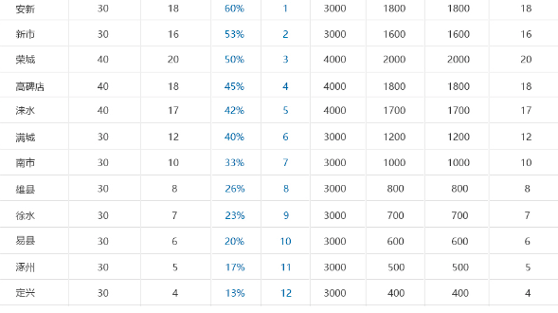
开始日 | 2017-12-01 | 结束日 | 2018-01-20
机构 | 计划召开就桌数 | 市级召开就桌数 | 执行率 | 执行排名 | 新数量客户 | 老客户数量 | 意向签单客户 | 预估保费

